Кухонные мойки
 |  |  | Торговое агентство Европейских брендов info@plumberia.ru | Прайс с 11/10/2023
Артикул |  | цвет | описание | ФОТО | РРЦ | обновление
5118 | полнотелая | Белый | 5118 FARMER SINKS Мойка д.кухни реверсив.61x46xh25,4 cm,фарфор, белая | 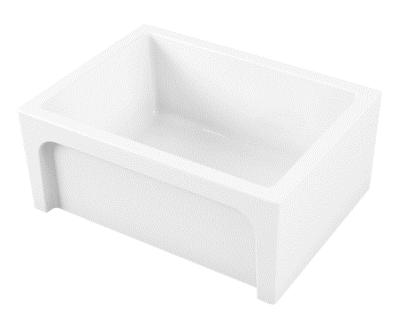 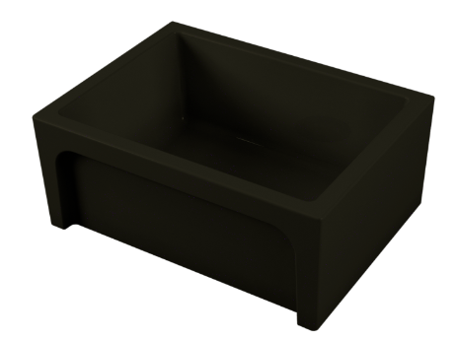 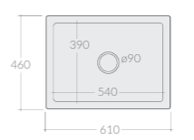 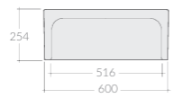 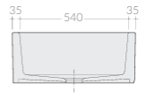 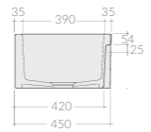 | 58,806 | не изменился
5118NE | полнотелая | Черный | 5118NE FARMER SINKS Мойка д.кухни реверсив.61x46xh25,4 cm,фарфор, черная |  | 71,445 | подорожал
GR51185120 |  | Хром | Решетка для кухонной мойки, латунь, хром |  | 12,224 | подорожал
5117 | полнотелая | Белый | 5117 FARMER SINKS Мойка д.кухни реверсив.76x46xh25,4 cm,фарфор, белая | 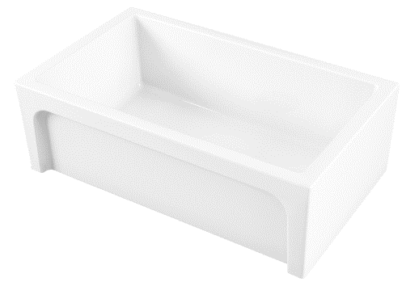 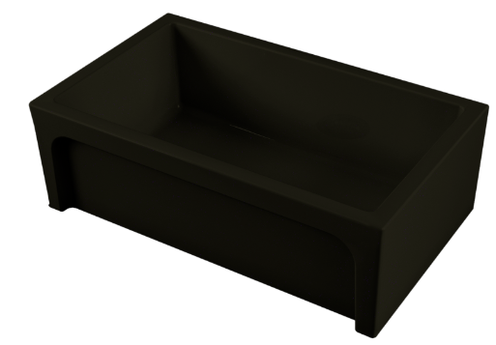 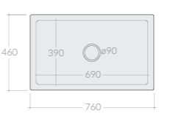 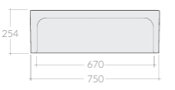 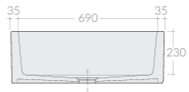 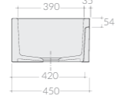 | 60,883 | подорожал
5117NE | полнотелая | Черный | 5117NE FARMER SINKS Мойка д.кухни реверсив.76x46xh25,4 cm,фарфор, черная |  | 81,295 | подорожал
GR51175119 |  | Хром | Решетка для кухонной мойки, латунь, хром |  | 13,292 | подорожал
51302V | полнотелая | Белый | 51302V FARMER SINKS Мойка д.кухни реверсив.84x46,5xh25,4 cm,фарфор, белая | 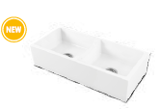 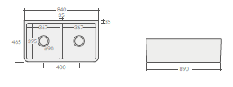 | 82,838 | подорожал
51302VNE | полнотелая | Черный | 51302VNE FARMER SINKS Мойка д.кухни реверсив.84x46,5xh25,4 cm,фарфор, черная |  | 112,745 | подорожал
5130 | полнотелая | Белый | 5130 FARMER SINKS Мойка д.кухни реверсив.84x46,5xh25,4 cm,фарфор, белая | 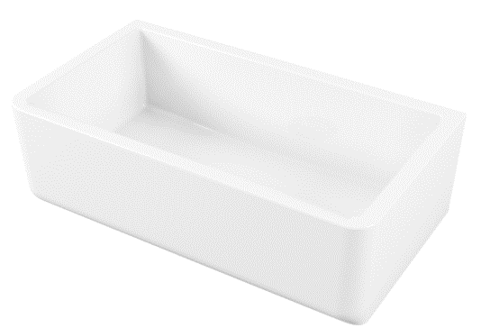 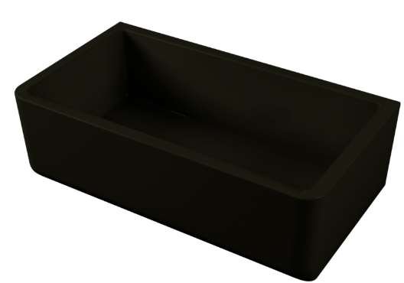 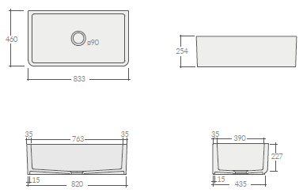 | 82,838 | подорожал
5130NE | полнотелая | Черный | 5130NE FARMER SINKS Мойка д.кухни реверсив.84x46,5xh25,4 cm,фарфор, черная |  | 112,745 | подорожал
GR51305131 |  | Хром | Решетка для кухонной мойки, латунь, хром |  | 20,650 | подорожал
5121 | полнотелая | Белый | 5121 FARMER SINKS Мойка д.кухни реверсив.91,4x46xh25,4 cm,фарфор, белая | 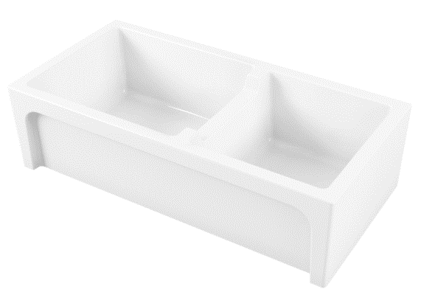 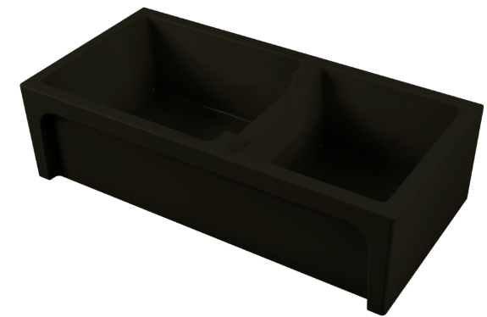 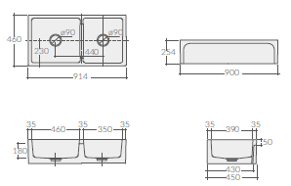 | 91,264 | подорожал
5121NE | полнотелая | Черный | 5121NE FARMER SINKS Мойка д.кухни реверсив.91,4x46xh25,4 cm,фарфор, черная |  | 120,934 | подорожал
GR5121L |  | Хром | Решетка для кухонной мойки 42x34 cm, латунь, хром |  | 10,444 | подорожал
GR5121S |  | Хром | Решетка для кухонной мойки 28x33,5 cm, латунь, хром |  | 9,613 | подорожал
5116 | полнотелая | Белый | 5116 FARMER SINKS Мойка д.кухни реверсив.99,5x47xh26,5 cm,фарфор, белая | 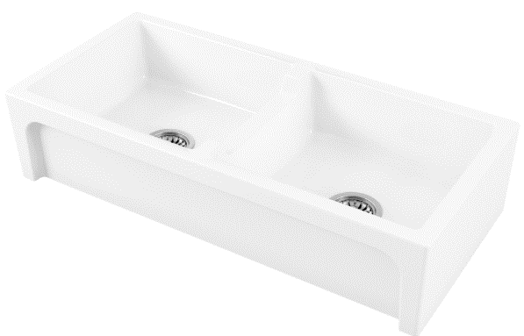 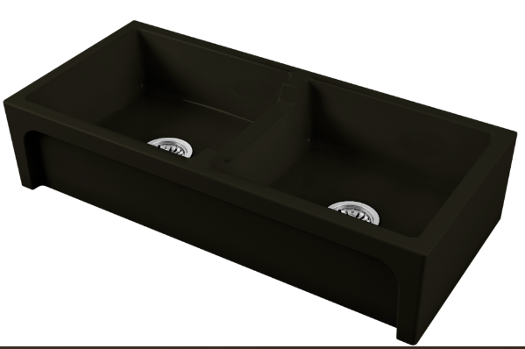 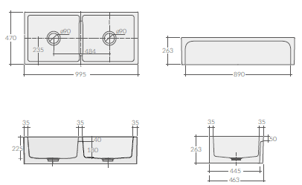 | 113,695 | подорожал
5116NE | полнотелая | Черный | 5116NE FARMER SINKS Мойка д.кухни реверсив.99,5x47xh26,5 cm,фарфор, черная |  | 138,736 | подорожал
GR5116 |  | Хром | Решетка для кухонной мойки 42x34 cm, латунь, хром |  | 10,681 | подорожал
5120 | пустотелая | Белый | 5120 FARMER SINKS Мойка д.кухни реверсив.61x46xh25,4 cm,фарфор,пустотелая, белая | 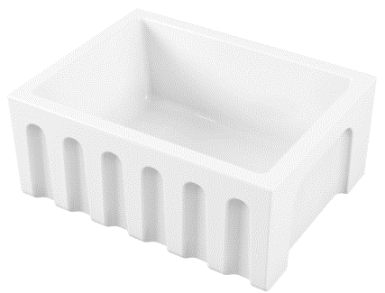 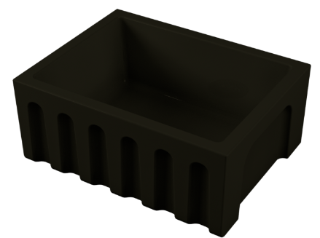 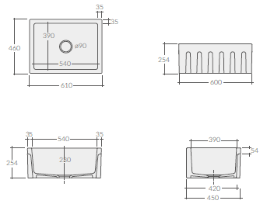 | 52,272 | не изменился
5120NE | пустотелая | Черный | 5120NE FARMER SINKS Мойка д.кухни реверсив.61x46xh25,4 cm,фарфор,пустотелая, черная |  | 63,493 | подорожал
5120NEMT | пустотелая | Черный матовый | 5120NEMT FARMER SINKS Мойка д.кухни реверсив.61x46xh25,4 cm,фарфор,пустотелая, черная матовая |  | 63,493 | подорожал
5119 | пустотелая | Белый | 5119 FARMER SINKS Мойка д.кухни реверсив.76x46xh25,4 cm,фарфор,пустотелая, белая | 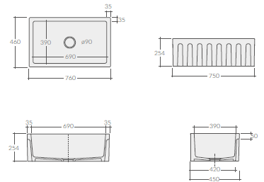 | 52,931 | подорожал
5119NE | пустотелая | Черный | 5119NE FARMER SINKS Мойка д.кухни реверсив.76x46xh25,4 cm,фарфор,пустотелая, черная |  | 70,852 | подорожал
5119NEMT | пустотелая | Черный матовый | 5119NEMT FARMER SINKS Мойка д.кухни реверсив.76x46xh25,4 cm,фарфор,пустотелая, черная матовая |  | 70,852 | подорожал
5137 | пустотелая | Белый | 5137 FARMER SINKS Мойка д.кухни реверсив.76x46xh25,4 cm,фарфор,пустотелая, 2 угла скругл. и 2-90гр., белая | 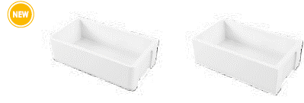 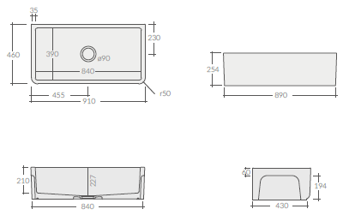 | 59,340 | подорожал
5137NE | пустотелая | Черный | 5137NE FARMER SINKS Мойка д.кухни реверсив.76x46xh25,4 cm,фарфор,пустотелая, 2 угла скругл. и 2-90гр., черная |  | 80,109 | подорожал
5131 | пустотелая | Белый | 5131 FARMER SINKS Мойка д.кухни реверсив.84x46xh25,4 cm,фарфор,пустотелая, белая | 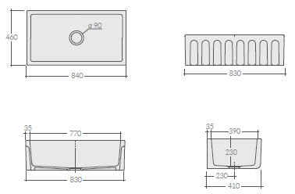 | 68,834 | подорожал
5131NE | пустотелая | Черный | 5131NE FARMER SINKS Мойка д.кухни реверсив.84x46xh25,4 cm,фарфор,пустотелая, черная |  | 91,858 | подорожал
5131NEMT | пустотелая | Черный матовый | 5131NEMT FARMER SINKS Мойка д.кухни реверсив.84x46xh25,4 cm,фарфор,пустотелая, черная матовая |  | 91,858 | подорожал
5136 | пустотелая | Белый | 5136 FARMER SINKS Мойка д.кухни реверсив.91x46xh25,4 cm,фарфор,пустотелая, 2 угла скругл. и 2-90гр., белая | 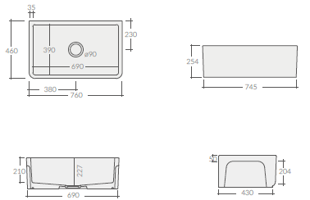 | 74,056 | подорожал
5136NE | пустотелая | Черный | 5136NE FARMER SINKS Мойка д.кухни реверсив.91x46xh25,4 cm,фарфор,пустотелая, 2 угла скругл. и 2-90гр., черная |  | 98,504 | подорожал
5122 | пустотелая | Белый | 5122 FARMER SINKS Мойка д.кухни реверсив.91x46xh25,4 cm,фарфор,пустотелая, белая | 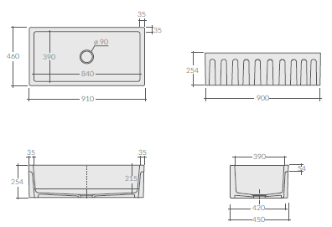 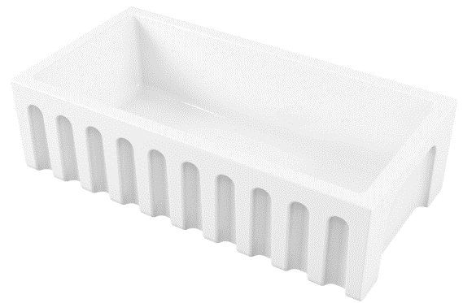 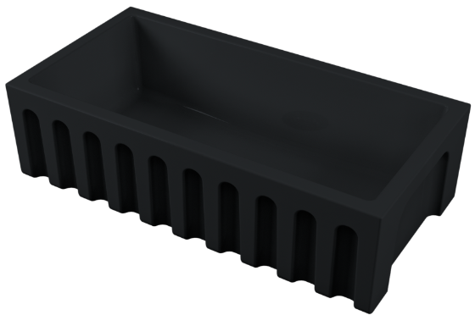 | 74,056 | подорожал
5122NE | пустотелая | Черный | 5122NE FARMER SINKS Мойка д.кухни реверсив.91x46xh25,4 cm,фарфор,пустотелая, черная |  | 98,504 | подорожал
5122NEMT | пустотелая | Черный матовый | 5122NEMT FARMER SINKS Мойка д.кухни реверсив.91x46xh25,4 cm,фарфор,пустотелая, черная матовая |  | 98,504 | подорожал
GR5122 |  | Хром | Решетка для кухонной мойки 78,5x34 cm, латунь, хром |  | 15,191 | подорожал
5018 | полнотелая | Белый | 5018 FARMER SINKS Мойка д.кухни кругл .ø45xh19,5 cm, установка поверх столеш.,фарфор,полнотелая, белая | 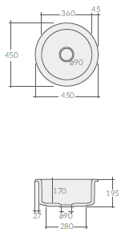 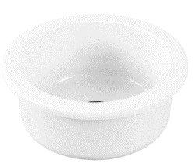 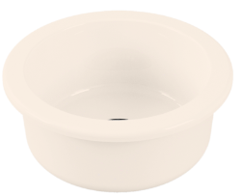 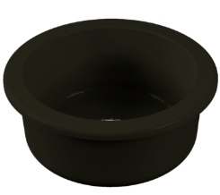 | 31,213 | подорожал
5018NE | полнотелая | Черный | 5018NE FARMER SINKS Мойка д.кухни кругл .ø45xh19,5 cm, установка поверх столеш.,фарфор,полнотелая, черная |  | 41,656 | подорожал
5018BS | полнотелая | Бисквит | 5018BS FARMER SINKS Мойка д.кухни кругл .ø45xh19,5 cm, установка поверх столеш.,фарфор,полнотелая, бисквит |  | 41,656 | подорожал
5123 | полнотелая | Белый | 5123 FARMER SINKS Мойка д.кухни 61x46xh25,5cm, установка поверх и под столеш.,фарфор,полнотелая, белая | 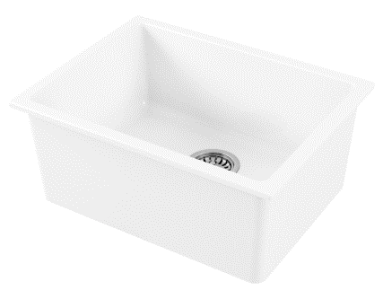 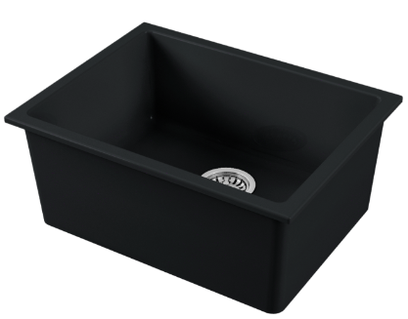 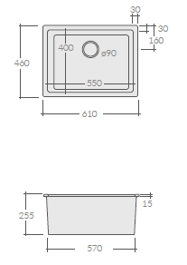 | 47,709 | подорожал
5123NEMT | полнотелая | Черный матовый | 5123NEMT FARMER SINKS Мойка д.кухни 61x46xh25,5cm, установка поверх и под столеш.,фарфор,полнотелая, черн.матов |  | 63,493 | подорожал
5124 | полнотелая | Белый | 5124 FARMER SINKS Мойка д.кухни 76x46xh25,5cm, установка поверх и под столеш.,фарфор,полнотелая, белая |  | 52,931 | подорожал
5124NEMT | полнотелая | Черный матовый | 5124NEMT FARMER SINKS Мойка д.кухни 76x46xh25,5cm, установка поверх и под столеш.,фарфор,полнотелая, черн.матов | 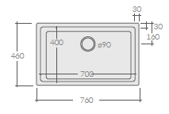 | 70,852 | подорожал
5001 | монтаж поверх столешницы/реверсивная | Белый | 5001 URBAN SINKS Мойка д.кухни Eliseo 80x45xh5cm, установка поверх столеш.,фарфор, белая | 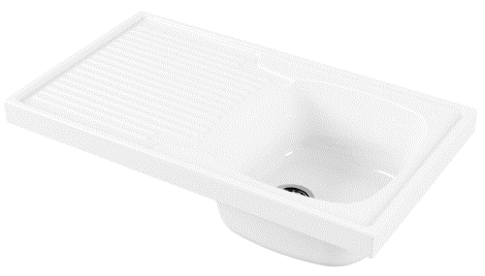 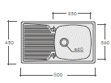 | 35,129 | подорожал
5003 | монтаж поверх столешницы/реверсивная | Белый | 5003 URBAN SINKS Мойка д.кухни Eliseo 90x45xh5cm, установка поверх столеш.,фарфор, белая | 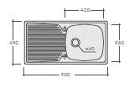 | 35,841 | подорожал
5002 | монтаж поверх столешницы/реверсивная | Белый | 5002 URBAN SINKS Мойка д.кухни Eliseo 100x45xh5cm, установка поверх столеш.,фарфор, белая | 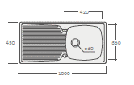 | 37,265 | подорожал
5102D90 | монтаж встраиваемый | Белый | 5102D90 URBAN SINKS Мойка д.кухни Genius 86x50xh2cm, установка встраив.,фарфор, белая | 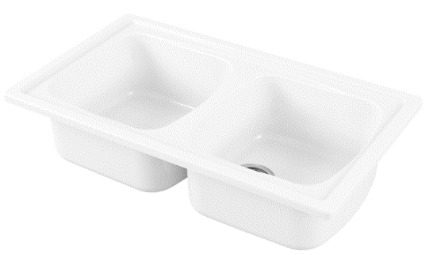 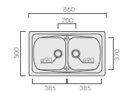 | 58,153 | подорожал
5101D90 | монтаж встраиваемый | Белый | 5101D90 URBAN SINKS Мойка д.кухни Genius 86x50xh2см, установка встраив.,фарфор, белая | 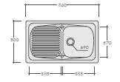 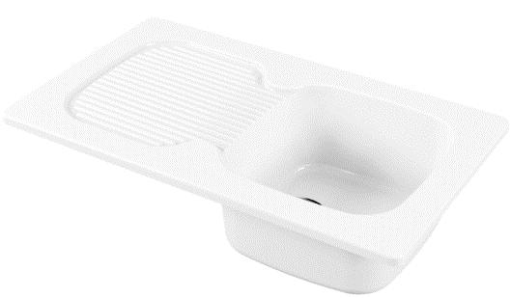 | 58,153 | подорожал
5103D90 | монтаж встраиваемый | Белый | 5103D90 URBAN SINKS Мойка д.кухни Genius 86x50xh2см, установка встраив.,фарфор, белая |  | 61,357 | подорожал
5100 | монтаж встраиваемый | Белый | 5100 URBAN SINKS Мойка д.кухни Genius 116x50xh2 cm, установка встраив.,фарфор, белая |  | 68,241 | подорожал
5004 | монтаж поверх столешницы | Белый | 5004 URBAN SINKS Мойка д.кухни Florence 122x50cm, правая сушка, установка поверх столеш.,фарфор, белая |  | 40,351 | подорожал
5005 | монтаж поверх столешницы | Белый | 5005 URBAN SINKS Мойка д.кухни Florence 122x50cm, левая сушка, установка поверх столеш.,фарфор, белая |  | 40,351 | подорожал

